상품제안서
크리스탈상패 2756B | 상품코드: S45307

 |  |  |  |  |  |  | 02-713-8555 | www.synergygift.co.kr
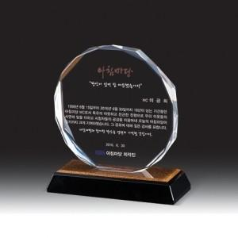

【상세/제작정보】

【인쇄/포장옵션】 | 풀칼라 / 포장불가능

【공급단가】 | 수량 | 1~ | 5~ | 10~ | 50~ | 100~
*VAT별도 | 단가 | 50,400원 | 46,080원 | 44,640원 | 42,120원 | 40,670원

【상품 URL】 | https://www.synergygift.co.kr:443/src/goods_detail.php?gdno=45307

